Stückliste
Objekt | Bauteilnummer | Thumbnail | Stücklistenstruktur | Einheitenmenge | ANZAHL | Bestandsnummer | Beschreibung | REV.
1 | Mount_DMD_KM100 | 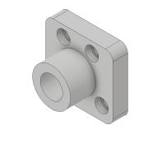 | Normal | Jede | 1
2 | KM100-Solidworks | 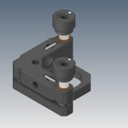 | Normal | Jede | 1
3 | 00_AC254-030-A-ML-Step | 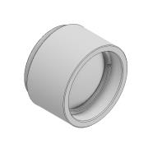 | Normal | Jede | 2 |  | STEP AP203 | ANY
4 | Nikon_Ti2E | 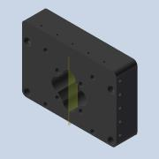 | Normal | Jede | 1
5 | 00_Beampath_v0 | 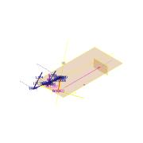 | Normal | Jede | 1
6 | 00_AC254-200-A-ML-Step | 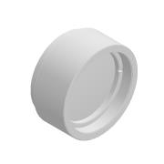 | Normal | Jede | 1 |  | STEP AP203 | ANY
7 | 00_AC254-075-A-ML-Step | 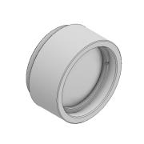 | Normal | Jede | 2 |  | STEP AP203 | ANY
8 | Cover_new | 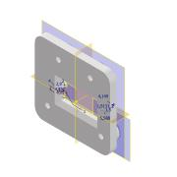 | Normal | Jede | 1
9 | 00_KM100-Step | 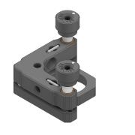 | Normal | Jede | 3 |  | STEP AP214 | ANY
10 | PF10-03-P01-Solidworks | 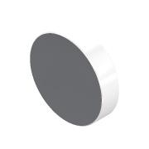 | Normal | Jede | 3
11 | 00_Baseplate_Simmo_base | *Verschieden* | Normal | Jede | 2
12 | 00_B3060L-Step | 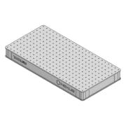 | Normal | Jede | 4 |  | STEP AP203
13 | Assembly_Post_v0 | 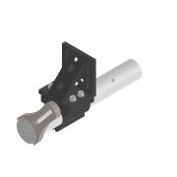 | Normal | Jede | 3
14 | 00_PCO_edge-det | 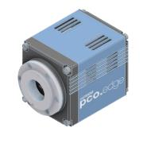 | Normal | Jede | 1
15 | 00_Aluminium_Extrusion_20x20 | 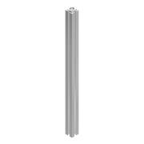 | Normal | Jede | 1 |  | STEP AP203 | ANY
16 | 10_Mountinplate_Mirrors_v0 | 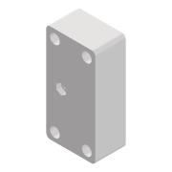 | Normal | Jede | 4
17 | MB4560_M-Solidworks | 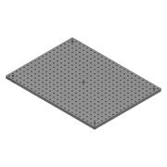 | Normal | Jede | 1 |  |  | A
18 | 00_Baseplate_Simmo_side2_v2 | 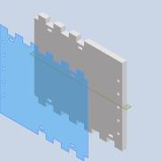 | Normal | Jede | 1
19 | 10_Baseplate_Simmo_side1 | 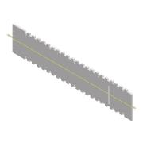 | Normal | Jede | 1
20 | 00_Aluminium_Extrusion_20x20_250mm |  | Normal | Jede | 2 |  | STEP AP203 | ANY
21 | 00_CP33_M-Solidworks | 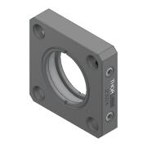 | Normal | Jede | 6
22 | 00_Baseplate_Simmo_side5_v2 | 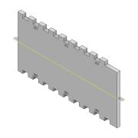 | Normal | Jede | 1
23 | 00_Baseplate_Simmo_side6_v2 | 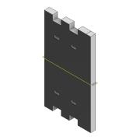 | Normal | Jede | 1
24 | 00_Baseplate_Simmo_side7_v2 | 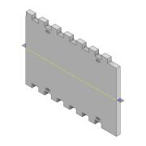 | Normal | Jede | 1
25 | 00_Baseplate_Simmo_side4_v2 | 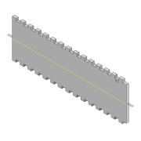 | Normal | Jede | 1
26 | MCH008_EVM_BOARD | 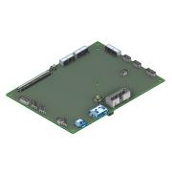 | Normal | Jede | 1
27 | MCH011_FLASH_BOARD | 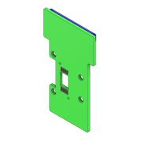 | Normal | Jede | 1
28 | Nikon_Eclipse_Ts2R_FL_Assy | 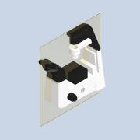 | Normal | Jede | 1 |  | STEP AP203
29 | 00_Laser_HeatSink | 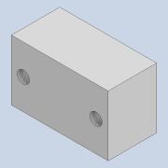 | Normal | Jede | 2
30 | 00_Baseplate_Simmo_side3_v2 |  | Normal | Jede | 1
31 | 30126G3-Solidworks | 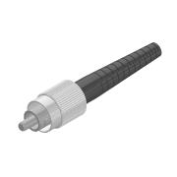 | Normal | Jede | 2
32 | CXY1QA-Solidworks | 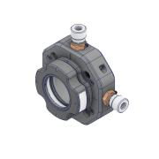 | Normal | Jede | 1
33 | RailOptiX_Thorlabs | 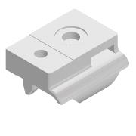 | Normal | Jede | 7
34 | rpi2-top_netfabb | 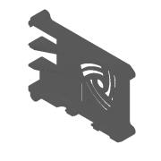 | Normal | Jede | 1
35 | rpi3-bottom_100mm-vesa_netfabb | 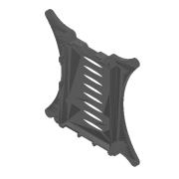 | Normal | Jede | 1
36 | ESP32-WROVER-DEVKIT-NODEMCU-V1.3 | 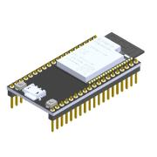 | Normal | Jede | 1

